タイトル
同志社大学様

 | 学生勤務管理システム

 | GA-010_勤務入力

 | 【 Ver 1.16 】

 |  |  | 2023年10月 2日作成

 |  |  | 2025年11月13日改訂

見出し部タイトル制御テーブル
タイトル項目 |  | タイトル項目埋め込み内容
①システム名 |  | 学生勤務管理システム
②サブシステム名 |  | 共通機能
③分類名
④作業工程名 |  | 機能設計
⑤ドキュメント代表名 |  | GA-010_勤務入力
⑥ドキュメント詳細名 |  | ※ページ毎に個別入力
⑦作成者 |  | 木田 優
⑧作成日 |  | 2023-10-02
⑦改定者 |  | ※ページ毎に個別入力
⑧改定日 |  | 2025/11/13
⑨管理記号 |  | DUC010
⑩Ｖｅｒ |  | 【 Ver 1.16 】

機能概要・画面遷移図
システム名 |  |  |  | 学生勤務管理システム |  |  |  | 工 程 | 機能設計 |  |  |  |  |  |  |  |  | 作 成 | 木田 優 |  |  |  | 2023-10-02 | 管理記号 | DUC010
サブシステム名 |  |  |  | 共通機能 |  |  |  | ドキュメント | GA-010_勤務入力 |  |  |  |  |  |  |  |  | 改 訂 | 木田 優 |  |  |  | 2023-11-09

機能名称 |  |  |  | 勤務入力 |  |  |  |  | 機能ＩＤ | GA-010 |  |  |  |  |  |  |  | 利用想定ユーザー |  | 全ユーザー
機 能 概 要

 | 学生が勤務時間を登録する時に使用する。
 | ※次ページに教員、担当者が代理入力する場合の画面遷移図を記載。

画 面 遷 移 図

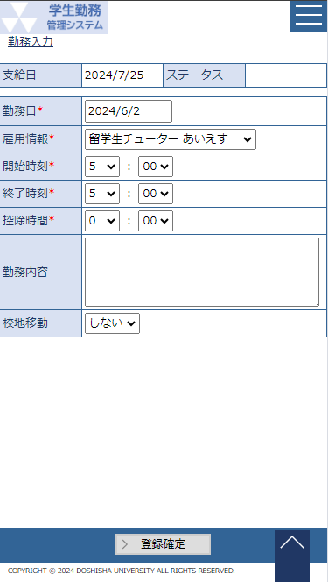
 |  | ○ホーム画面 |  |  |  |  |  |  |  |  |  |  |  | ○勤務入力画面
 |  |  | （CC-020-01G） |  |  |  |  |  |  |  |  |  |  |  | （GA-010-01G）
 |  |  |  |  |  | 勤務入力ボタン
 |  |  |  |  |  |  |  |  |  |  |  |  |  |  |  |  |  |  |  | 登録確定ボタン
 |  |  |  |  |  |  |  |  |  |  |  |  |  |  |  |  |  |  |  |  | 次の承認者が教員の場合、メールを送信

 |  |  |  |  |  |  | ○勤務情報一覧画面
 |  |  |  |  |  |  |  | （GA-010-02G）
 |  |  |  |  | 勤務情報一覧ボタン |  |  |  |  |  | 選択ボタン

 |  |  |  |  |  |  |  |  |  |  |  |  |  |  |  |  |  |  | 戻るボタン
 |  |  |  |  |  |  |  |  |  |  |  |  |  |  |  |  |  |  | 勤務情報一覧画面から遷移した場合

機 能 概 要

 | 教員、担当者が勤務時間を代理登録する時に使用する。

画 面 遷 移 図

 |  | ○ホーム画面 |  |  |  |  |  |  |  |  |  |  |  |  |  | ○勤務入力画面
 |  |  | （CC-020-01G） |  |  |  |  |  |  |  |  |  |  |  |  |  | （GA-010-01G）
 |  |  |  |  |  | 勤務代理入力ボタン
 |  |  |  |  |  |  |  |  |  |  |  |  |  |  |  |  |  |  |  |  |  | 代理入力ボタン
 |  |  |  |  |  |  |  |  |  |  |  |  |  |  |  |  |  |  |  |  |  |  | 次の承認者が教員の場合、メールを送信

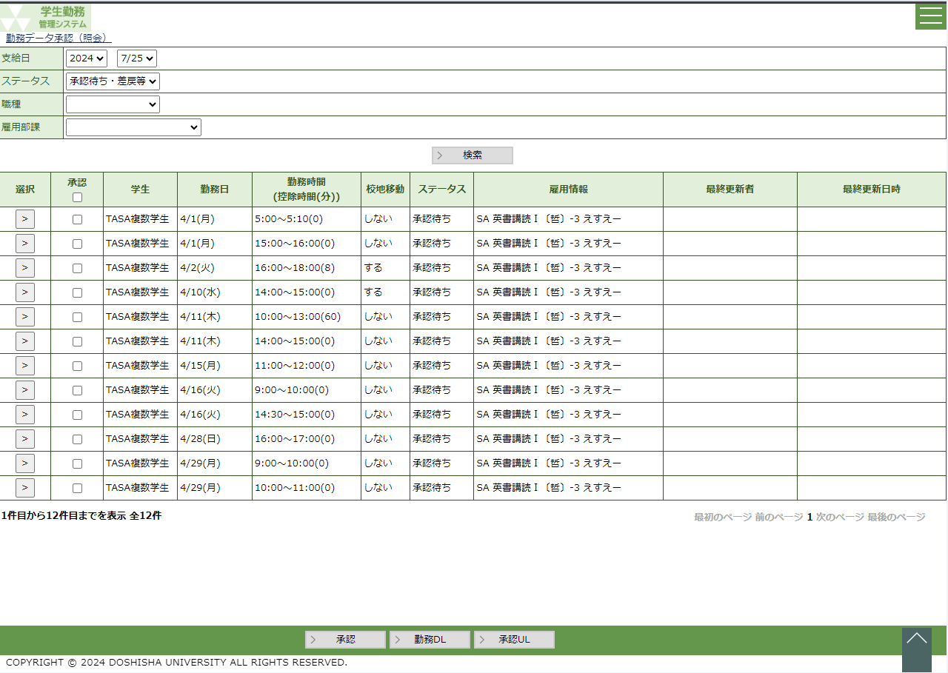
 |  |  |  |  |  |  | ○勤務データ承認画面
 |  |  |  |  |  |  |  | （CK-010-01G）
 |  |  |  |  | 勤務データ承認ボタン |  |  |  |  |  | 選択ボタン

 |  |  |  |  |  |  |  |  |  |  |  |  |  |  |  |  |  |  | 戻るボタン
 |  |  |  |  |  |  |  |  |  |  |  |  |  |  |  |  |  |  | 勤務データ承認画面から遷移した場合

 |  |  |  |  |  |  |  |  |  |  |  | 登録（修正・差戻）ボタン
 |  |  |  |  |  |  |  |  |  |  |  |  | 修正時は学生へメールを送信
 |  |  |  |  |  |  |  |  |  |  |  |  | 差戻時は差戻者が学生又は教員の場合、
 |  |  |  |  |  |  |  |  |  |  |  |  |  | メールを送信

機 能 概 要

 | 管理者が勤務時間を照会する時に使用する。

画 面 遷 移 図

 |  | ○ホーム画面 |  |  |  |  |  |  |  |  |  |  |  |  |  | ○勤務入力画面
 |  |  | （CC-020-01G） |  |  |  |  |  |  |  |  |  |  |  |  |  | （GA-010-01G）
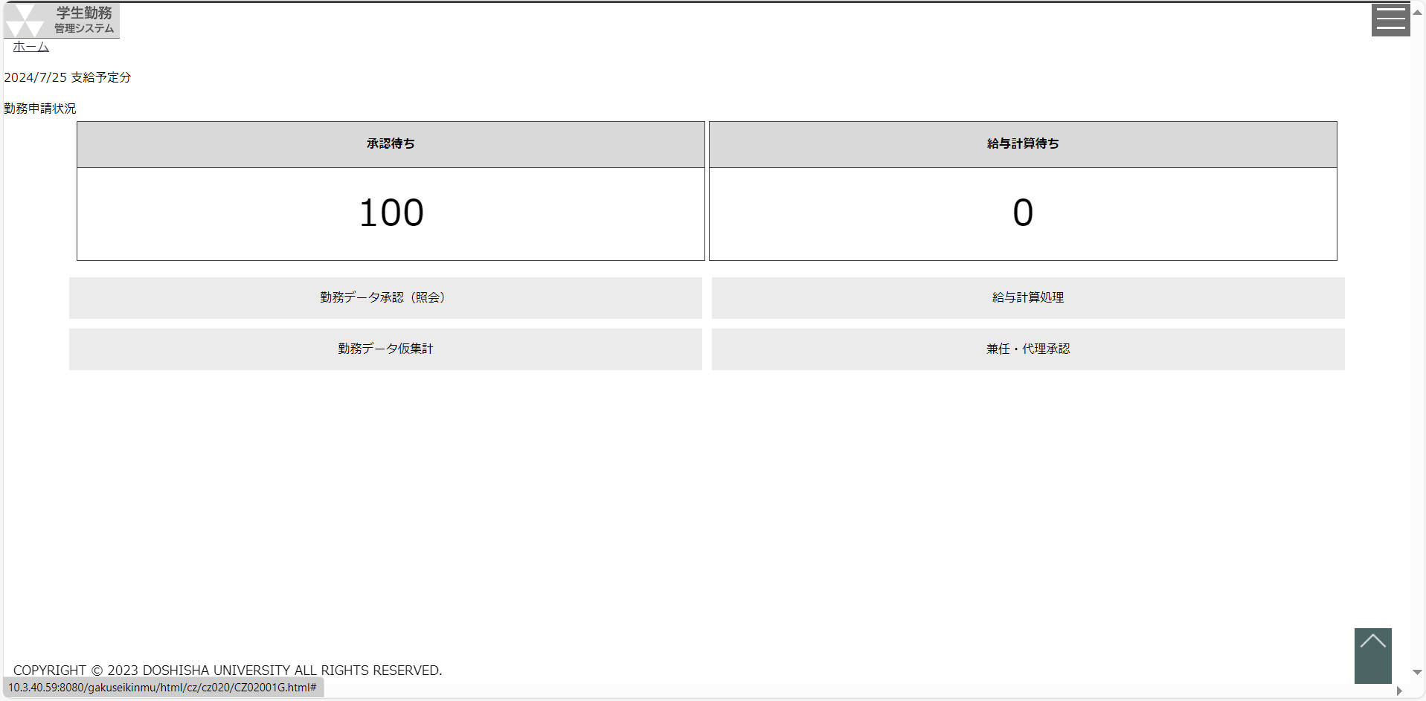
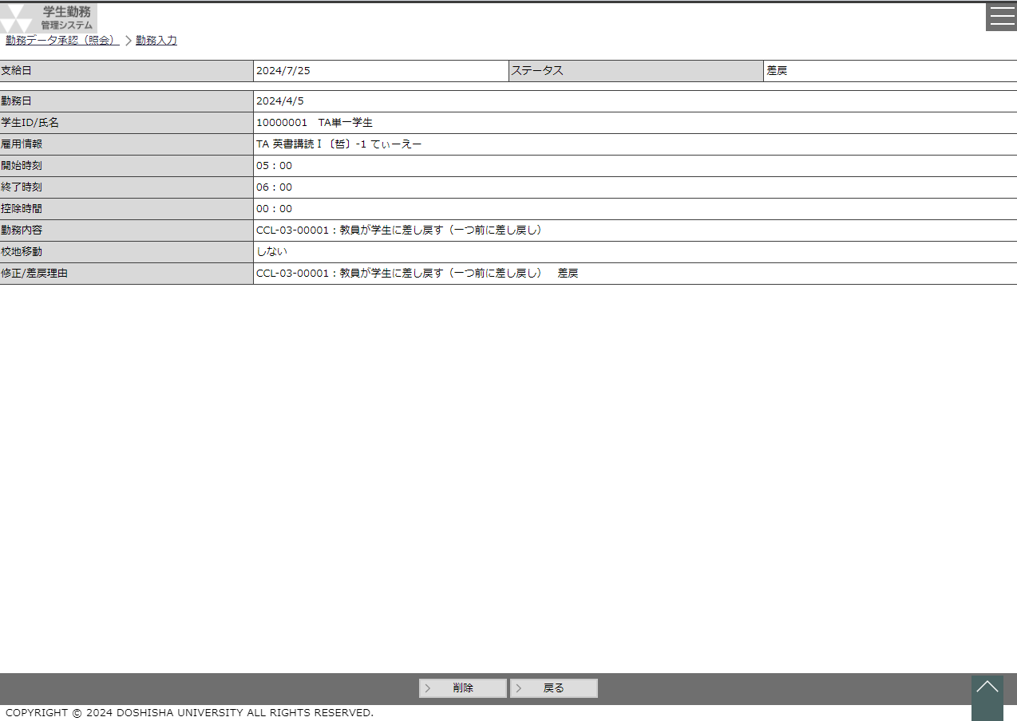

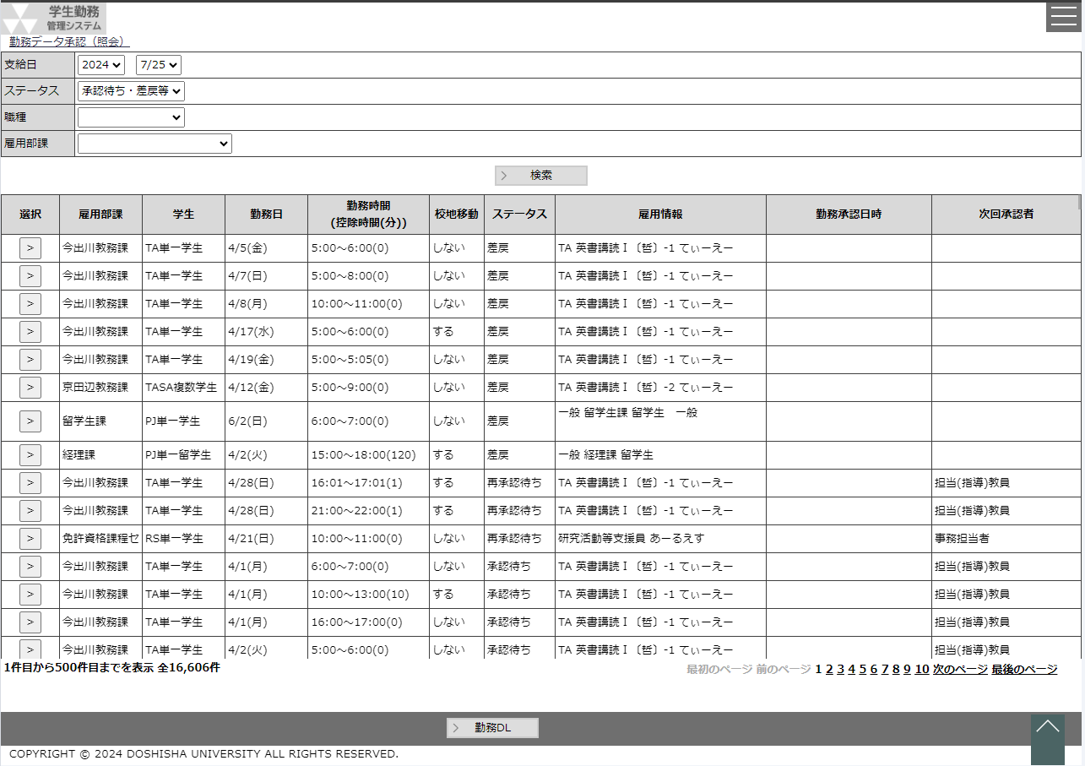
 |  |  |  |  |  |  | ○勤務データ照会画面
 |  |  |  |  |  |  |  | （CK-010-01G）
 |  |  |  |  | 勤務データ照会ボタン |  |  |  |  |  | 選択ボタン

 |  |  |  |  |  |  |  |  |  |  |  |  |  |  |  |  |  |  | 戻るボタン

勤務入力（学生）
システム名 |  |  |  |  | 学生勤務管理システム |  |  |  |  |  |  |  |  |  |  |  | 工 程 |  |  |  | 機能設計 |  |  |  |  |  |  |  |  |  |  |  |  |  |  |  | 作 成 |  |  |  | 木田 優 |  |  |  |  |  | 2023-10-02 |  |  |  | 管理記号 |  |  | DUC010
サブシステム名 |  |  |  |  | 共通機能 |  |  |  |  |  |  |  |  |  |  |  | ドキュメント |  |  |  | GA-010_勤務入力 |  |  |  |  |  |  |  |  |  |  |  |  |  |  |  | 改 訂 |  |  |  | 木田 優 |  |  |  |  |  | 2025-07-17

画面名称 |  |  |  |  | 勤務入力（学生） |  |  |  |  |  |  |  |  |  |  |  |  |  |  |  | 画面ＩＤ |  |  |  | GA-010-01G |  |  |  |  |  |  |  |  |  |  |  | 利用想定ユーザー |  |  |  |  |  |  |  | 学生
画面レイアウト |  |  |  |  |  |  |  |  |  |  |  |  |  |  |  |  |  |  |  |  |  |  |  |  |  |  |  |  |  |  |  |  |  |  |  |  | 機能概要

 |  |  |  |  |  |  |  |  |  |  |  |  |  |  |  |  |  |  |  |  |  |  |  |  |  |  |  |  |  |  |  |  |  |  |  |  |  | ・ | 勤務時間を登録する時に使用する画面。
 |  |  |  |  |  |  |  |  |  |  |  |  |  |  |  |  |  |  |  |  |  |  |  |  |  |  |  |  |  |  |  |  |  |  |  |  |  | ・ | 勤務時間の登録確定（承認申請）、削除をすることが可能。

 |  |  |  |  |  |  |  |  |  |  |  |  |  |  |  |  |  |  |  |  |  |  |  |  |  |  |  |  |  |  |  |  |  |  |  |  | 画面説明 （処理内容・アクション等）

 |  |  |  |  |  |  |  |  |  |  |  |  |  |  |  |  |  |  |  |  |  |  |  |  |  |  |  |  |  |  |  |  |  |  |  |  |  | ・ | 勤務日のカレンダーを押下すると、カレンダーを表示する。

 |  |  |  |  |  |  |  |  |  |  |  |  |  |  |  |  |  |  |  |  |  |  |  |  |  |  |  |  |  |  |  |  |  |  |  |  |  | ・ | 登録確定ボタンを押下すると、バリデーション、エラーチェックを行い、
 |  |  |  |  |  |  |  |  |  |  |  |  |  |  |  |  |  |  |  |  |  |  |  |  |  |  |  |  |  |  |  |  |  |  |  |  |  |  | 表示されている内容を登録し、承認申請を行う。
 |  |  |  |  |  |  |  |  |  |  |  |  |  |  |  |  |  |  |  |  |  |  |  |  |  |  |  |  |  |  |  |  |  |  |  |  |  |  | ※次の承認者が教員の場合、教員へ承認依頼メールを送信する。
 |  |  |  |  |  |  |  |  |  |  |  |  |  |  |  |  |  |  |  |  |  |  |  |  |  |  |  |  |  |  |  |  |  |  |  |  |  |  |  | ただし、メール通知が許可されている教員のみ |  |  |  |  |  |  |  |  |  |  |  |  |  |  |  | 2025年度改修_項番11

 |  |  |  |  |  |  |  |  |  |  |  |  |  |  |  |  |  |  |  |  |  |  |  |  |  |  |  |  |  |  |  |  |  |  |  |  |  | ・ | 削除ボタンを押下すると、削除の確認ダイアログを表示する。

 |  |  |  |  |  |  |  |  |  |  |  |  |  |  |  |  |  |  |  |  |  |  |  |  |  |  |  |  |  |  |  |  |  |  |  |  |  | ・ | ホーム画面から勤務入力を表示した場合は、戻るボタンは非表示

 |  |  |  |  |  |  |  |  |  |  |  |  |  |  |  |  |  |  |  |  |  |  |  |  |  |  |  |  |  |  |  |  |  |  |  |  |  | ・ | 勤務情報一覧画面から勤務入力を表示した場合は、戻るボタンは表示

リストボックス
項目名 |  |  |  |  |  | 内容 |  |  |  |  |  |  |  |  |  |  |  |  |  |  |  |  |  |  |  |  |  | 並び順 |  |  |  |  |  |  |  |  | 権限による画面制御
雇用情報 |  |  |  |  |  | 職種+曜日講時+科目+クラスコード+主担当教員（姓） [LA]職種+雇用部課名 [一般]職種+雇用部課名+業務内容等 |  |  |  |  |  |  |  |  |  |  |  |  |  |  |  |  |  |  |  |  |  | 昇順
 |  |  |  |  |  |  |  |  |  |  |  |  |  |  |  |  |  |  |  |  |  |  |  |  |  |  |  |  |  |  |  |  |  |  |  |  |  | ユーザ区分が学生の場合は、学生勤務入力用画面として表示
開始時刻（時） |  |  |  |  |  | 5～22 |  |  |  |  |  |  |  |  |  |  |  |  |  |  |  |  |  |  |  |  |  | 昇順 |  |  |  |  |  |  |  |  |  | ユーザ区分が教員、担当者の場合は、勤務代理入力用画面として表示する。
開始時刻（分） |  |  |  |  |  | 00～59 |  |  |  |  |  |  |  |  |  |  |  |  |  |  |  |  |  |  |  |  |  | 昇順 |  |  |  |  |  |  |  |  |  |  | ※勤務入力（教員・担当者）参照
終了時刻（時） |  |  |  |  |  | 5～22 |  |  |  |  |  |  |  |  |  |  |  |  |  |  |  |  |  |  |  |  |  | 昇順 |  |  |  |  |  |  |  |  | 一覧の並び順
終了時刻（分） |  |  |  |  |  | 00～59 |  |  |  |  |  |  |  |  |  |  |  |  |  |  |  |  |  |  |  |  |  | 昇順
控除時間（時） |  |  |  |  |  | 0～6 |  |  |  |  |  |  |  |  |  |  |  |  |  |  |  |  |  |  |  |  |  | 昇順
控除時間（分） |  |  |  |  |  | 00～59 |  |  |  |  |  |  |  |  |  |  |  |  |  |  |  |  |  |  |  |  |  | 昇順
校地移動 |  |  |  |  |  | しない・する |  |  |  |  |  |  |  |  |  |  |  |  |  |  |  |  |  |  |  |  |  | 昇順
画 面 補 足 説 明

 | 〇勤務入力を新規登録する場合 |  |  |  |  |  |  |  |  |  |  |  |  |  |  |  |  |  |  |  |  |  |  |  |  |  |  | ○出力項目
 |  | 【新規登録画面】 |  |  |  |  |  |  |  |  |  |  |  |  |  |  |  |  |  |  |  |  |  |  |  |  |  | 項目名 |  |  |  |  |  | 編集内容等
 |  |  |  |  |  |  |  |  |  |  |  |  |  |  |  |  |  |  |  |  |  |  |  |  |  |  |  | 支給日 |  |  |  |  |  | 勤務日から支給対象となる給与支給日を表示 yyyy/m/d
 |  |  |  |  |  |  |  |  |  |  |  |  |  |  |  |  |  |  |  |  |  |  |  |  |  |  |  | ステータス

 |  |  |  |  |  |  |  |  |  |  |  |  |  |  |  |  |  |  |  |  |  |  |  |  |  |  |  | ○入力項目
 |  |  |  |  |  |  |  |  |  |  |  |  |  |  |  |  |  |  |  |  |  |  |  |  |  |  |  | 項目名 |  |  |  |  |  |  |  |  |  |  | 入力必須 |  |  |  | 桁数 | 入力制限等
 |  |  |  |  |  |  |  |  |  |  |  |  |  |  |  |  |  |  |  |  |  |  |  |  |  |  |  | 勤務日 |  |  |  |  |  |  |  |  |  |  | 〇 |  |  |  | - | 西暦日付 yyyy/m/d
 |  |  |  |  |  |  |  |  |  |  |  |  |  |  |  |  |  |  |  |  |  |  |  |  |  |  |  | 雇用情報 |  |  |  |  |  |  |  |  |  |  | 〇 |  |  |  | - | リストボックス 雇用年度の範囲外又は雇用期間外の雇用情報は表示しない 職種毎に表示する情報が変動します 詳細は※1参照

 |  |  |  |  |  |  |  |  |  |  |  |  |  |  |  |  |  |  |  |  |  |  |  |  |  |  |  |  |  |  |  |  |  |  |  |  |  |  |  |  |  |  |  |  |  |  |  |  |  |  |  |  |  |  |  | 2025年度改修_項番7

 |  |  |  |  |  |  |  |  |  |  |  |  |  |  |  |  |  |  |  |  |  |  |  |  |  |  |  | 開始時刻（時） |  |  |  |  |  |  |  |  |  |  | 〇 |  |  |  | - | リストボックス
 |  |  |  |  |  |  |  |  |  |  |  |  |  |  |  |  |  |  |  |  |  |  |  |  |  |  |  | 開始時刻（分） |  |  |  |  |  |  |  |  |  |  | 〇 |  |  |  | - | リストボックス
 |  |  |  |  |  |  |  |  |  |  |  |  |  |  |  |  |  |  |  |  |  |  |  |  |  |  |  | 終了時刻（時） |  |  |  |  |  |  |  |  |  |  | 〇 |  |  |  | - | リストボックス
 |  |  |  |  |  |  |  |  |  |  |  |  |  |  |  |  |  |  |  |  |  |  |  |  |  |  |  | 終了時刻（分） |  |  |  |  |  |  |  |  |  |  | 〇 |  |  |  | - | リストボックス
 |  |  |  |  |  |  |  |  |  |  |  |  |  |  |  |  |  |  |  |  |  |  |  |  |  |  |  | 控除時間（時） |  |  |  |  |  |  |  |  |  |  | 〇 |  |  |  | - | リストボックス
 |  |  |  |  |  |  |  |  |  |  |  |  |  |  |  |  |  |  |  |  |  |  |  |  |  |  |  | 控除時間（分） |  |  |  |  |  |  |  |  |  |  | 〇 |  |  |  | - | リストボックス
 |  |  |  |  |  |  |  |  |  |  |  |  |  |  |  |  |  |  |  |  |  |  |  |  |  |  |  | 勤務内容 |  |  |  |  |  |  |  |  |  |  | △ |  |  |  | 1000 | 職種が一般以外は必須項目 |  |  |  |  |  |  |  |  |  |  |  | 2025年度改修_項番1
 |  |  |  |  |  |  |  |  |  |  |  |  |  |  |  |  |  |  |  |  |  |  |  |  |  |  |  | 校地移動 |  |  |  |  |  |  |  |  |  |  | × |  |  |  | - | リストボックス

 |  |  |  |  |  |  |  |  |  |  |  |  |  |  |  |  |  |  |  |  |  |  |  |  |  |  |  | ※1 |  | 雇用情報について
 |  |  |  |  |  |  |  |  |  |  |  |  |  |  |  |  |  |  |  |  |  |  |  |  |  |  |  |  | 職種 |  | 雇用情報1 |  |  |  | 雇用情報2 |  |  |  |  |  | 雇用情報3 |  |  | 雇用情報4 |  |  |  |  | 雇用情報5
 |  |  |  |  |  |  |  |  |  |  |  |  |  |  |  |  |  |  |  |  |  |  |  |  |  |  |  |  | TA |  | 職種 |  |  |  | 曜日講時 |  |  |  |  |  | 科目 |  |  | クラスコード |  |  |  |  | 指導教員名
 |  |  |  |  |  |  |  |  |  |  |  |  |  |  |  |  |  |  |  |  |  |  |  |  |  |  |  |  | SA |  | 職種 |  |  |  | 曜日講時 |  |  |  |  |  | 科目 |  |  | クラスコード |  |  |  |  | 指導教員名
 |  |  |  |  |  |  |  |  |  |  |  |  |  |  |  |  |  |  |  |  |  |  |  |  |  |  |  |  | RA |  | 職種 |  |  |  | 雇用部課名 |  |  |  |  |  | 指導教員名 |  |  |  |  |  |  |  |  |  |  |  |  |  |  | 2025年度改修_項番7
 |  |  |  |  |  |  |  |  |  |  |  |  |  |  |  |  |  |  |  |  |  |  |  |  |  |  |  |  | LA |  | 職種 |  |  |  | 雇用部課名
 |  |  |  |  |  |  |  |  |  |  |  |  |  |  |  |  |  |  |  |  |  |  |  |  |  |  |  |  | IS |  | 職種 |  |  |  | 指導教員名
 |  |  |  |  |  |  |  |  |  |  |  |  |  |  |  |  |  |  |  |  |  |  |  |  |  |  |  |  | RS |  | 職種 |  |  |  | 指導教員名
 |  |  |  |  |  |  |  |  |  |  |  |  |  |  |  |  |  |  |  |  |  |  |  |  |  |  |  |  | PJ |  | 職種 |  |  |  | 雇用部課名 |  |  |  |  |  | 業務内容等

画 面 補 足 説 明

 | 〇リストボックス
 |  | 【雇用情報】
 |  |  | ※職種：TA・SA |  |  |  |  |  |  |  |  |  |  |  |  |  |  |  |  |  |  |  |  |  |  |  |  |  | ※職種：RA |  |  |  |  |  |  |  |  |  |  |  |  |  |  |  |  |  |  |  |  |  |  |  |  |  |  | 2025年度改修_項番7
 |  |  | 雇用情報 |  |  |  |  |  |  |  |  |  |  |  | ▼ |  |  |  |  |  |  |  |  |  |  |  |  |  | 雇用情報 |  |  |  |  |  |  |  |  |  |  |  |  |  |  | ▼
 |  |  |  |  |  |  | TA 月5 文化学概論-1 鈴木 |  |  |  |  |  |  |  |  |  |  |  |  |  |  |  |  |  |  |  |  |  |  |  |  |  |  | RA 神学部・研究科 教員名A
 |  |  |  |  |  |  | SA 春集中、秋集中 教育実習A 鈴木 |  |  |  |  |  |  |  |  |  | ※曜日講時が複数混在する場合は |  |  |  |  |  |  |  |  |  |  |  |  |  |  |  |  | RA 神学部・研究科 教員名B
 |  |  |  |  |  |  | SA 金5 文化学概論-2 斎藤 |  |  |  |  |  |  |  |  |  |  | （、）で区切り1行で表示する |  |  |  |  |  |  |  |  |  |  |  |  |  |  |  | RA 文学部・研究科 教員名A

 |  |  | ※職種：LA |  |  |  |  |  |  |  |  |  |  | ※職種：IS・RS |  |  |  |  |  |  |  |  |  |  |  |  |  |  | ※職種：PJ
 |  |  | 雇用情報 |  |  |  |  |  |  |  |  | ▼ |  | 雇用情報 |  |  |  |  |  |  |  |  |  |  | ▼ |  |  |  | 雇用情報 |  |  |  |  |  |  |  |  |  |  |  |  |  |  | ▼
 |  |  |  |  |  |  | LA 神学部・研究科 |  |  |  |  |  |  |  |  |  |  |  |  | IS 教員名A |  |  |  |  |  |  |  |  |  |  |  |  |  | PJ 神学部・研究科 採点補助
 |  |  |  |  |  |  | LA 商学部・研究科 |  |  |  |  |  |  |  |  |  |  |  |  | IS 教員名B |  |  |  |  |  |  |  |  |  |  |  |  |  | PJ 商学部・研究科 採点補助
 |  |  |  |  |  |  | LA 文学部・研究科 |  |  |  |  |  |  |  |  |  |  |  |  | RS 教員名C |  |  |  |  |  |  |  |  |  |  |  |  |  | PJ 文学部・研究科 採点補助

 |  | 【開始時刻】【終了時刻】【控除時間】 |  |  |  |  |  |  |  |  |  |  |  |  |  | 【校地移動】
 |  |  | 開始時刻 |  |  |  |  |  | ▼ | ： |  |  | ▼ |  |  |  | 校地移動 |  |  |  |  |  |  | ▼
 |  |  |  |  |  |  | 5 |  |  |  | 00 |  |  |  |  |  |  |  |  |  |  | しない
 |  |  |  |  |  |  | 6 |  |  |  | 01 |  |  |  |  |  |  |  |  |  |  | する
 |  |  |  |  |  |  | 7 |  |  |  | 02
 |  |  |  |  |  |  | ・ |  |  |  | ・
 |  |  |  |  |  |  | ・ |  |  |  | ・
 |  |  |  |  |  |  | 22 |  |  |  | 59

画 面 補 足 説 明

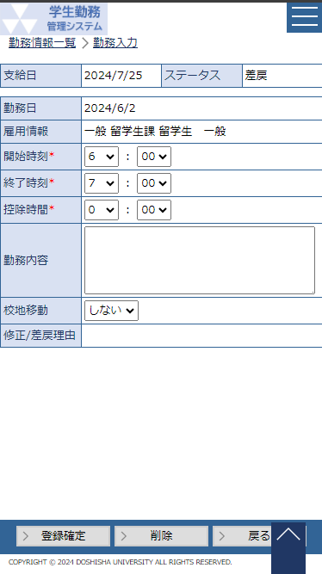
 | 〇勤務入力を編集する場合 |  |  |  |  |  |  |  |  |  |  |  |  |  |  |  |  |  |  |  |  |  |  |  |  |  |  | ○出力項目
 |  | 【編集画面】 |  |  |  |  |  |  |  |  |  |  |  |  |  |  |  |  |  |  |  |  |  |  |  |  |  | 項目名 |  |  |  |  |  | 編集内容等
 |  |  |  |  |  |  |  |  |  |  |  |  |  |  |  |  |  |  |  |  |  |  |  |  |  |  |  | 支給日 |  |  |  |  |  | 勤務日から支給対象となる支払給与日を表示
 |  |  |  |  |  |  |  |  |  |  |  |  |  |  |  |  |  |  |  |  |  |  |  |  |  |  |  | ステータス |  |  |  |  |  | 差戻
 |  |  |  |  |  |  |  |  |  |  |  |  |  |  |  |  |  |  |  |  |  |  |  |  |  |  |  | 勤務日 |  |  |  |  |  | yyyy/m/d(aaa)
 |  |  |  |  |  |  |  |  |  |  |  |  |  |  |  |  |  |  |  |  |  |  |  |  |  |  |  | 雇用情報
 |  |  |  |  |  |  |  |  |  |  |  |  |  |  |  |  |  |  |  |  |  |  |  |  |  |  |  | 修正/差戻理由

 |  |  |  |  |  |  |  |  |  |  |  |  |  |  |  |  |  |  |  |  |  |  |  |  |  |  |  | ○入力項目
 |  |  |  |  |  |  |  |  |  |  |  |  |  |  |  |  |  |  |  |  |  |  |  |  |  |  |  | 項目名 |  |  |  |  |  |  |  |  |  |  | 入力必須 |  |  |  | 桁数 | 入力制限等
 |  |  |  |  |  |  |  |  |  |  |  |  |  |  |  |  |  |  |  |  |  |  |  |  |  |  |  | 開始時刻（時） |  |  |  |  |  |  |  |  |  |  | 〇 |  |  |  | - | リストボックス
 |  |  |  |  |  |  |  |  |  |  |  |  |  |  |  |  |  |  |  |  |  |  |  |  |  |  |  | 開始時刻（分） |  |  |  |  |  |  |  |  |  |  | 〇 |  |  |  | - | リストボックス
 |  |  |  |  |  |  |  |  |  |  |  |  |  |  |  |  |  |  |  |  |  |  |  |  |  |  |  | 終了時刻（時） |  |  |  |  |  |  |  |  |  |  | 〇 |  |  |  | - | リストボックス
 |  |  |  |  |  |  |  |  |  |  |  |  |  |  |  |  |  |  |  |  |  |  |  |  |  |  |  | 終了時刻（分） |  |  |  |  |  |  |  |  |  |  | 〇 |  |  |  | - | リストボックス
 |  |  |  |  |  |  |  |  |  |  |  |  |  |  |  |  |  |  |  |  |  |  |  |  |  |  |  | 控除時間（時） |  |  |  |  |  |  |  |  |  |  | 〇 |  |  |  | - | リストボックス
 |  |  |  |  |  |  |  |  |  |  |  |  |  |  |  |  |  |  |  |  |  |  |  |  |  |  |  | 控除時間（分） |  |  |  |  |  |  |  |  |  |  | 〇 |  |  |  | - | リストボックス
 |  |  |  |  |  |  |  |  |  |  |  |  |  |  |  |  |  |  |  |  |  |  |  |  |  |  |  | 勤務内容 |  |  |  |  |  |  |  |  |  |  | △ |  |  |  | 1000 | 職種が一般以外は必須項目 |  |  |  |  |  |  |  |  |  |  |  | 2025年度改修_項番1
 |  |  |  |  |  |  |  |  |  |  |  |  |  |  |  |  |  |  |  |  |  |  |  |  |  |  |  | 校地移動 |  |  |  |  |  |  |  |  |  |  | × |  |  |  | - | リストボックス

 |  |  |  |  |  |  |  |  |  |  |  |  |  |  |  |  |  |  |  |  |  |  |  |  |  |  |  | 〇リストボックス
 |  |  |  |  |  |  |  |  |  |  |  |  |  |  |  |  |  |  |  |  |  |  |  |  |  |  |  |  | 【開始時刻】【終了時刻】【控除時間】 |  |  |  |  |  |  |  |  |  |  |  |  |  |  |  |  |  |  |  | 【校地移動】
 |  |  |  |  |  |  |  |  |  |  |  |  |  |  |  |  |  |  |  |  |  |  |  |  |  |  |  |  |  | 開始時刻 |  |  |  |  |  |  |  |  |  | ▼ |  | ： |  |  |  | ▼ |  |  |  | 校地移動 |  |  |  |  | ▼
 |  |  |  |  |  |  |  |  |  |  |  |  |  |  |  |  |  |  |  |  |  |  |  |  |  |  |  |  |  |  |  |  |  |  | 5 |  |  |  |  |  |  |  | 00 |  |  |  |  |  |  |  |  |  | しない
 |  |  |  |  |  |  |  |  |  |  |  |  |  |  |  |  |  |  |  |  |  |  |  |  |  |  |  |  |  |  |  |  |  |  | 6 |  |  |  |  |  |  |  | 01 |  |  |  |  |  |  |  |  |  | する
 |  |  |  |  |  |  |  |  |  |  |  |  |  |  |  |  |  |  |  |  |  |  |  |  |  |  |  |  |  |  |  |  |  |  | 7 |  |  |  |  |  |  |  | 02
 |  |  |  |  |  |  |  |  |  |  |  |  |  |  |  |  |  |  |  |  |  |  |  |  |  |  |  |  |  |  |  |  |  |  | ・ |  |  |  |  |  |  |  | ・
 |  |  |  |  |  |  |  |  |  |  |  |  |  |  |  |  |  |  |  |  |  |  |  |  |  |  |  |  |  |  |  |  |  |  | ・ |  |  |  |  |  |  |  | ・
 |  |  |  |  |  |  |  |  |  |  |  |  |  |  |  |  |  |  |  |  |  |  |  |  |  |  |  |  |  |  |  |  |  |  | 22 |  |  |  |  |  |  |  | 59

画 面 補 足 説 明

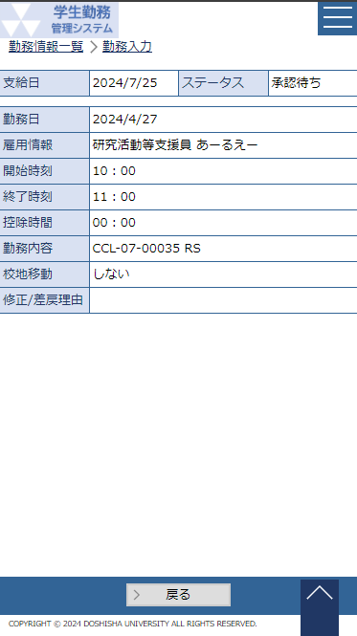
 | 〇勤務入力を照会する場合 |  |  |  |  |  |  |  |  |  |  |  |  |  |  |  |  |  |  |  |  |  |  |  |  |  |  | ○出力項目
 |  | 【照会画面】 |  |  |  |  |  |  |  |  |  |  |  |  |  |  |  |  |  |  |  |  |  |  |  |  |  | 項目名 |  |  |  |  |  | 編集内容等
 |  |  |  |  |  |  |  |  |  |  |  |  |  |  |  |  |  |  |  |  |  |  |  |  |  |  |  | 支給日 |  |  |  |  |  | 未計算の勤務データの場合、勤務日から支給対象となる支払給与日を表示し、計算済の場合、計算時点の支給日を表示する。

 |  |  |  |  |  |  |  |  |  |  |  |  |  |  |  |  |  |  |  |  |  |  |  |  |  |  |  | ステータス |  |  |  |  |  | 承認待ち | 再承認待ち | 承認済み
 |  |  |  |  |  |  |  |  |  |  |  |  |  |  |  |  |  |  |  |  |  |  |  |  |  |  |  | 勤務日 |  |  |  |  |  | yyyy/m/d(aaa)
 |  |  |  |  |  |  |  |  |  |  |  |  |  |  |  |  |  |  |  |  |  |  |  |  |  |  |  | 雇用情報
 |  |  |  |  |  |  |  |  |  |  |  |  |  |  |  |  |  |  |  |  |  |  |  |  |  |  |  | 開始時刻（時） |  |  |  |  |  | hh
 |  |  |  |  |  |  |  |  |  |  |  |  |  |  |  |  |  |  |  |  |  |  |  |  |  |  |  | 開始時刻（分） |  |  |  |  |  | mm
 |  |  |  |  |  |  |  |  |  |  |  |  |  |  |  |  |  |  |  |  |  |  |  |  |  |  |  | 終了時刻（時） |  |  |  |  |  | hh
 |  |  |  |  |  |  |  |  |  |  |  |  |  |  |  |  |  |  |  |  |  |  |  |  |  |  |  | 終了時刻（分） |  |  |  |  |  | mm
 |  |  |  |  |  |  |  |  |  |  |  |  |  |  |  |  |  |  |  |  |  |  |  |  |  |  |  | 控除時間（時） |  |  |  |  |  | hh
 |  |  |  |  |  |  |  |  |  |  |  |  |  |  |  |  |  |  |  |  |  |  |  |  |  |  |  | 控除時間（分） |  |  |  |  |  | mm
 |  |  |  |  |  |  |  |  |  |  |  |  |  |  |  |  |  |  |  |  |  |  |  |  |  |  |  | 勤務内容
 |  |  |  |  |  |  |  |  |  |  |  |  |  |  |  |  |  |  |  |  |  |  |  |  |  |  |  | 校地移動
 |  |  |  |  |  |  |  |  |  |  |  |  |  |  |  |  |  |  |  |  |  |  |  |  |  |  |  | 修正/差戻理由

画 面 補 足 説 明

 | 〇勤務入力画面登録時・表示時のエラー、ワーニング一覧 |  |  |  |  |  |  |  |  |  |  |  |  |  |  | ※全ユーザー共通

 |  | 対象 |  |  |  | 種類 |  | 条件 |  |  |  |  |  |  |  |  |  |  |  |  |  |  |  |  |  | メッセージ
 |  | 全員 |  |  |  | エラー |  | 同一学生IDで勤務時間が重複した場合 |  |  |  |  |  |  |  |  |  |  |  |  |  |  |  |  |  | 入力された勤務時間は既に登録されています。
 |  | 全員 |  |  |  | エラー |  | 雇用期間外の勤務日が入力された場合 |  |  |  |  |  |  |  |  |  |  |  |  |  |  |  |  |  | 雇用期間外のため、登録できません。
 |  | 全員 |  |  |  | エラー |  | 深夜時間（22：01～4：59）を入力された場合 |  |  |  |  |  |  |  |  |  |  |  |  |  |  |  |  |  | 深夜時間の登録はできません。
 |  | 全員 |  |  |  | エラー |  | 勤務時間が6時間を超える場合、控除時間に1時間以上の入力がない場合 |  |  |  |  |  |  |  |  |  |  |  |  |  |  |  |  |  | 勤務時間が6時間を超える場合、1時間以上の控除時間が必要です。
 |  | 全員 |  |  |  | ワーニング |  | 同一日の勤務時間が存在する場合 |  |  |  |  |  |  |  |  |  |  |  |  |  |  |  |  |  | 同一日勤務情報が既に登録されています。
 |  | 留学生 |  |  |  | エラー |  | 職種が学生アルバイトで週28時間超過 （どの曜日から起算しても1週間） |  |  |  |  |  |  |  |  |  |  |  |  |  |  |  |  |  | 勤務時間が週28時間を超えるため、登録できません。

 |  | 留学生 |  |  |  | ワーニング |  | 職種が学生アルバイトで週20時間超過 （どの曜日から起算しても1週間） |  |  |  |  |  |  |  |  |  |  |  |  |  |  |  |  |  | 勤務時間が週20時間を超えています。週28時間は超えないようにしてください。

 |  | 全員 |  |  |  | エラー |  | 勤務日＜給与改定日 ※給与改定日は画面の支給日より雇用年度を取得し、給与支給日マスタの雇用年度と一致する中で一番後の有効な給与改定日とする |  |  |  |  |  |  |  |  |  |  |  |  |  |  |  |  |  | 本給（時間給）改定より前の勤務は登録できません。雇用部課（学部事務室等）に連絡してください。

 |  | 全員 |  |  |  | エラー |  | 雇用年度とシステム日付の年度が一致しない場合 ※例：勤務日（2025/3/31） ＜ システム日付(2025/4/1) |  |  |  |  |  |  |  |  |  |  |  |  |  |  |  |  |  | 登録期間外のため、登録できません。

 |  | 全員 |  |  |  | エラー |  | システム日付より勤務日が未来日の場合 ※例：システム日付（2025/4/1） ＜ 勤務日（2025/4/2） |  |  |  |  |  |  |  |  |  |  |  |  |  |  |  |  |  | 勤務日に未来日は入力できません。 |  |  |  |  |  |  |  |  |  |  |  |  |  |  |  |  |  |  |  |  |  |  |  |  |  |  |  |  |  | 2025年度改修_項番5

 |  | 職種によって、ワーニング条件が異なるケース
 |  | 職種 |  |  |  | 種類 |  | 条件 |  |  |  |  |  |  |  |  |  |  |  |  |  |  |  |  |  | メッセージ
 |  | TA・SA・LA・研究活動等支援員 |  |  |  | ワーニング |  | 同一日の勤務時間が6時間を超えている場合 |  |  |  |  |  |  |  |  |  |  |  |  |  |  |  |  |  | 1日の勤務時間が6時間を超えないようにしてください。 |  |  |  |  |  |  |  |  |  |  |  |  |  |  |  |  |  |  |  |  |  |  |  |  |  |  |  |  |  | 2025/7/22 SAは従前どおり、ワーニングメッセージを表示する職種に含める

 |  | RA |  |  |  | ワーニング |  | 1週間の勤務時間が7時間を超えている場合 |  |  |  |  |  |  |  |  |  |  |  |  |  |  |  |  |  | 1日の勤務時間が7時間を超えないようにしてください。
 |  | TA・SA・RA・LA・研究活動等支援員 |  |  |  | ワーニング |  | 1週間(日～土)の勤務時間が12時間を超えている場合 |  |  |  |  |  |  |  |  |  |  |  |  |  |  |  |  |  | 1週間の勤務時間が12時間を超えています。 |  |  |  |  |  |  |  |  |  |  |  |  |  |  |  |  |  |  |  |  |  |  |  |  |  |  |  |  |  | 2025/7/22 SAは従前どおり、ワーニングメッセージを表示する職種に含める

 |  | RA |  |  |  | ワーニング |  | 1週間(日～土)の勤務時間が26時間を超えている場合 |  |  |  |  |  |  |  |  |  |  |  |  |  |  |  |  |  | 1週間の勤務時間が26時間を超えています。
 |  | 留学生チューター |  |  |  | ワーニング |  | 1ヶ月の勤務時間が8時間を超えている場合 |  |  |  |  |  |  |  |  |  |  |  |  |  |  |  |  |  | 1ヶ月の勤務時間が8時間を超えています。

画 面 補 足 説 明

 | 〇ワーニング表示例
 | 勤務入力時に、同一日の勤務時間が登録されている場合はワーニングを表示する。 |  |  |  |  |  |  |  |  |  |  |  |  |  |  |  |  |  |  |  |  |  |  |  |  |  |  | 1日や1週間の勤務時間が一定の時間を超えている場合はワーニングを表示する。
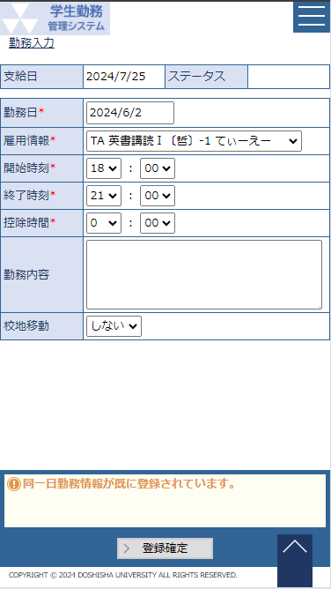
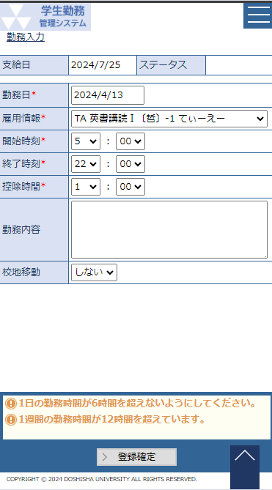

画 面 補 足 説 明

 | 〇勤務入力時に勤務情報と勤務承認テーブルにレコードを追加するための承認者情報の取得イメージ
 |  | 例：雇用情報（TA 月5 文化学概論-1 鈴木）の勤務時間を登録
 |  |  |  |  |  |  |  |  |  |  |  |  |  |  |  |  |  |  | ●勤務情報
 |  |  |  |  |  |  |  |  |  |  |  |  |  |  |  |  |  |  | 項目名 |  |  |  | 登録値 |  |  |  |  |  |  |  |  |  | ①担当教員の取得 |  |  |  |  |  |  |  |  |  |  |  |  |  |  | ②③⑨職員の取得
 |  |  |  |  |  |  |  |  |  |  |  |  |  |  |  |  |  |  | 勤務番号 |  |  |  | 0000000001 |  |  |  |  |  |  |  |  |  | ●雇用情報マスタ |  |  |  |  |  |  |  |  |  |  |  |  |  |  | ●雇用情報マスタ
 |  |  |  |  |  |  |  |  |  |  |  |  |  |  |  |  |  |  | 社員ＩＤ※１ |  |  |  | 13111551（同志社 学生） |  |  |  |  |  |  |  |  |  | 項目名 |  |  |  |  |  |  | 登録値 |  |  |  |  |  |  |  | 項目名 |  |  |  | 登録値
 |  |  |  |  |  |  |  |  |  |  |  |  |  |  |  |  |  |  | 複数身分ＩＤ |  |  |  | 202ta001 |  |  |  |  |  |  |  |  |  | 雇用情報ＩＤ※１ |  |  |  |  |  |  | 1000000001 |  |  |  |  |  |  |  | 雇用情報ＩＤ※１ |  |  |  | 1000000001
 |  |  |  |  |  |  |  |  |  |  |  |  |  |  |  |  |  |  | 雇用情報ＩＤ※１ |  |  |  | 1000000001 |  |  |  |  |  |  |  |  |  | 社員ＩＤ※１ |  |  |  |  |  |  | 13111551（同志社 学生） |  |  |  |  |  |  |  | 社員ＩＤ※１ |  |  |  | 13111551（同志社 学生）
 |  |  |  |  |  |  |  |  |  |  |  |  |  |  |  |  |  |  | 勤務日 |  |  |  | 20230818 |  |  |  |  |  |  |  |  |  | 主担当教員コード※２ |  |  |  |  |  |  | 123456（鈴木） |  |  |  |  |  |  |  | 主担当教員コード |  |  |  | 123456（鈴木）
 |  |  |  |  |  |  |  |  |  |  |  |  |  |  |  |  |  |  | 勤務開始時刻 |  |  |  | 0900 |  |  |  |  |  |  |  |  |  | 雇用部課コード |  |  |  |  |  |  | 202 |  |  |  |  |  |  |  | 雇用部課コード※４ |  |  |  | 202
 |  |  |  |  |  |  |  |  |  |  |  |  |  |  |  |  |  |  | 勤務終了時刻 |  |  |  | 1030 |  |  |  |  |  |  |  |  |  | ↓ |  |  |  |  |  |  |  |  |  |  |  |  |  |  | ↓
 |  |  |  |  |  |  |  |  |  |  |  |  |  |  |  |  |  |  | 控除時間 |  |  |  | 0000 |  |  |  |  |  |  |  |  |  | ●社員マスタ |  |  |  |  |  |  |  |  |  |  |  |  |  |  | ●社員マスタ |  |  |  | （②学部事務室）
 |  |  |  |  |  |  |  |  |  |  |  |  |  |  |  |  |  |  | 勤務内容 |  |  |  | 採点補助のため |  |  |  |  |  |  |  |  |  | 項目名 |  |  |  |  |  |  | 登録値 |  |  |  |  |  |  |  | 項目名 |  |  |  | 登録値
 |  |  |  |  |  |  |  |  |  |  |  |  |  |  |  |  |  |  | 校地移動フラグ |  |  |  | False |  |  |  |  |  |  |  |  |  | 社員ＩＤ※３ |  |  |  |  |  |  | 12345678 |  |  |  |  |  |  |  | 雇用部課コード※４ |  |  |  | 202
 |  |  |  |  |  |  |  |  |  |  |  |  |  |  |  |  |  |  | 最終ステータス |  |  |  | 承認待ち |  |  |  |  |  |  |  |  |  | 漢字氏名 |  |  |  |  |  |  | 鈴木 |  |  |  |  |  |  |  | 役職コード |  |  |  | 事務担当者の役職コード
 |  |  |  |  |  |  |  |  |  |  |  |  |  |  |  |  |  |  | 給与支給日 |  |  |  | 20230923 |  |  |  |  |  |  |  |  |  | メールアドレス |  |  |  |  |  |  | suzuki@----- |  |  |  |  |  |  |  | 社員ＩＤ |  |  |  | 23456789
 |  |  |  |  |  |  |  |  |  |  |  |  |  |  |  |  |  |  | 給与計算処理実施日 |  |  |  | 空白 |  |  |  |  |  |  |  |  |  | 教員コード※２ |  |  |  |  |  |  | 123456（鈴木） |  |  |  |  |  |  |  | 漢字氏名 |  |  |  | 〇〇 学部事務室
 |  |  |  |  |  |  |  |  |  |  |  |  |  |  |  |  |  |  |  |  |  |  |  |  |  |  |  |  |  |  |  |  |  |  |  |  |  |  |  |  |  |  |  |  |  |  |  | メールアドレス |  |  |  | zimusitu@-----
 |  |  |  |  |  |  |  |  |  |  |  |  |  |  |  |  |  |  |  |  |  |  |  |  |  |  |  |  |  |  |  |  |  |  |  |  |  |  |  |  |  |  |  |  |  |  |  | ↓
 |  |  |  |  |  |  |  |  |  |  |  |  |  |  |  |  |  |  |  |  |  |  |  |  |  |  |  |  |  |  |  |  |  |  |  |  |  |  |  |  |  |  |  |  |  |  |  | ●社員マスタ |  |  |  | （③事務長）
 |  |  |  |  |  |  |  |  |  |  |  |  |  |  |  |  |  |  |  |  |  |  |  |  |  |  |  |  |  |  |  |  |  |  |  |  |  |  |  |  |  |  |  |  |  |  |  | 項目名 |  |  |  | 登録値
 |  |  |  |  |  |  |  |  |  |  |  |  |  |  |  |  |  |  |  |  |  |  |  |  |  |  |  |  |  |  |  |  |  |  |  |  |  |  |  |  |  |  |  |  |  |  |  | 雇用部課コード※４ |  |  |  | 202
 |  |  |  |  |  |  |  |  |  |  |  |  |  |  |  |  |  |  |  |  |  |  |  |  |  |  |  |  |  |  |  |  |  |  |  |  |  |  |  |  |  |  |  |  |  |  |  | 役職コード |  |  |  | 事務長の役職コード
 |  |  |  |  |  |  |  |  |  |  |  |  |  |  |  |  |  |  |  |  |  |  |  |  |  |  |  |  |  |  |  |  |  |  |  |  |  |  |  |  |  |  |  |  |  |  |  | 社員ＩＤ |  |  |  | 34567890
 |  |  |  |  |  |  |  |  |  |  |  |  |  |  |  |  |  |  |  |  |  |  |  |  |  |  |  |  |  |  |  |  |  |  |  |  |  |  |  |  |  |  |  |  |  |  |  | 漢字氏名 |  |  |  | 〇〇 事務長
 |  |  |  |  |  |  |  |  |  |  |  |  |  |  |  |  |  |  |  |  |  |  |  |  |  |  |  |  |  |  |  |  |  |  |  |  |  |  |  |  |  |  |  |  |  |  |  | メールアドレス |  |  |  | zimutyo@-----
 |  |  |  |  |  |  |  |  |  |  |  |  |  |  |  |  |  |  |  |  |  |  |  |  |  |  |  |  |  |  |  |  |  |  |  |  |  |  |  |  |  |  |  |  |  |  |  | ↓
 |  | TAの承認フロー例 |  |  |  |  |  |  |  |  |  |  |  |  |  |  |  |  | ●勤務承認 |  |  |  | ①担当教員 |  |  |  | ②学部事務室 |  |  |  |  | ③事務長 |  |  |  | ⑨学部長 |  |  |  |  |  |  |  |  |  |  |  | ●社員マスタ |  |  |  | （⑨学部長）
 |  |  | ① | 担当教員 |  |  |  |  |  |  |  |  |  |  |  |  |  |  | 項目名 |  |  |  | 登録値 |  |  |  | 登録値 |  |  |  |  | 登録値 |  |  |  | 登録値 |  |  |  |  |  |  |  |  |  |  |  | 項目名 |  |  |  | 登録値
 |  |  | ② | 学部事務室 |  |  |  |  |  |  |  |  |  |  |  |  |  |  | 勤務番号 |  |  |  | 0000000001 |  |  |  | 0000000001 |  |  |  |  | 0000000001 |  |  |  | 0000000001 |  |  |  |  |  |  |  |  |  |  |  | 雇用部課コード※４ |  |  |  | 202
 |  |  | ③ | 事務長 |  |  |  |  |  |  |  |  |  |  |  |  |  |  | 承認階層 |  |  |  | 1 |  |  |  | 2 |  |  |  |  | 3 |  |  |  | 4 |  |  |  |  |  |  |  |  |  |  |  | 役職コード |  |  |  | 学部長の役職コード
 |  |  | ⑨ | 学部長 |  |  |  |  |  |  |  |  |  |  |  |  |  |  | 承認枝番 |  |  |  | 1 |  |  |  | 1 |  |  |  |  | 1 |  |  |  | 1 |  |  |  |  |  |  |  |  |  |  |  | 社員ＩＤ |  |  |  | 45678901
 |  |  |  |  |  |  |  |  |  |  |  |  |  |  |  |  |  |  | 主担当教員コード |  |  |  | 123456 |  |  |  | 空白 |  |  |  |  | 空白 |  |  |  | 空白 |  |  |  |  |  |  |  |  |  |  |  | 漢字氏名 |  |  |  | 〇〇 学部長
 |  |  |  |  |  |  |  |  |  |  |  |  |  |  |  |  |  |  | 雇用部課コード |  |  |  | 空白 |  |  |  | 202 |  |  |  |  | 202 |  |  |  | 202 |  |  |  |  |  |  |  |  |  |  |  | メールアドレス |  |  |  | gakubutyo@-----
 |  |  |  |  |  |  |  |  |  |  |  |  |  |  |  |  |  |  | 役職コード |  |  |  | 空白 |  |  |  | 事務担当者 |  |  |  |  | 事務長 |  |  |  | 学部長
 |  |  |  |  |  |  |  |  |  |  |  |  |  |  |  |  |  |  | 有効フラグ |  |  |  | True(有効) |  |  |  | False |  |  |  |  | False |  |  |  | False
 |  |  |  |  |  |  |  |  |  |  |  |  |  |  |  |  |  |  | ステータス |  |  |  | 承認待ち |  |  |  | 承認待ち |  |  |  |  | 承認待ち |  |  |  | 承認待ち
 |  |  |  |  |  |  |  |  |  |  |  |  |  |  |  |  |  |  | 差戻フラグ |  |  |  | False |  |  |  | False |  |  |  |  | False |  |  |  | False

勤務入力（教員・担当者）
システム名 |  |  |  | 学生勤務管理システム |  |  |  | 工 程 | 機能設計 |  |  |  |  |  |  |  |  | 作 成 |  |  |  | 木田 優 |  |  |  |  |  | 2023-10-02 |  |  |  | 管理記号 |  | DUC010
サブシステム名 |  |  |  | 共通機能 |  |  |  | ドキュメント | GA-010_勤務入力 |  |  |  |  |  |  |  |  | 改 訂 |  |  |  | 木田 優 |  |  |  |  |  | 2025-06-11

画面名称 |  |  |  | 勤務入力（教員・担当者） |  |  |  |  | 画面ＩＤ | GA-010-01G |  |  |  |  |  |  |  | 利用想定ユーザー |  |  |  |  |  |  |  | 教員、担当者
画面レイアウト |  |  |  |  |  |  |  |  |  |  |  |  |  |  |  |  |  | 機能概要
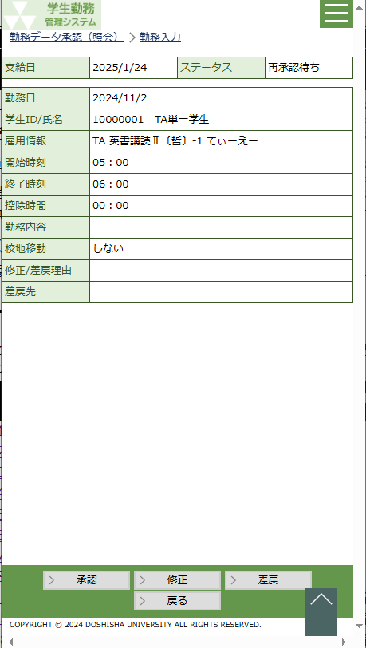
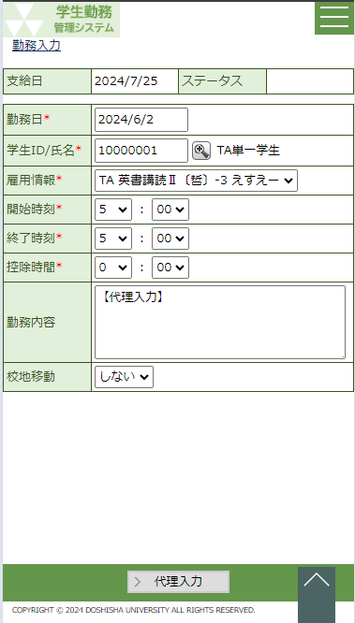
 |  |  |  |  |  |  | 代理入力 |  |  |  |  |  |  |  |  |  |  |  | ・ | 勤務データの承認や修正、差戻をする時に使用する画面。
 |  |  |  |  |  |  |  |  |  |  |  |  |  |  |  |  |  |  | ・ | 学生の勤務時間の代理入力が可能。

 |  |  |  |  |  |  |  |  |  |  |  |  |  |  |  |  |  | 画面説明 （処理内容・アクション等）
 |  |  |  |  |  |  |  |  |  |  |  |  |  |  |  |  |  |  | ・ | 代理入力する場合は勤務日以下の情報は全て入力可能だが、勤務データを
 |  |  |  |  |  |  |  |  |  |  |  |  |  |  |  |  |  |  |  | 編集する場合は、勤務日、雇用情報、学生ＩＤ/氏名は変更不可。
 |  |  |  |  |  |  |  |  |  |  |  |  |  |  |  |  |  |  |  | ※学生、雇用情報は承認ルートに影響を及ぼすため、変更不可の項目を
 |  |  |  |  |  |  |  |  |  |  |  |  |  |  |  |  |  |  |  | 変更したい場合は、学生に差し戻して、学生で修正を行う。

 |  |  |  |  |  |  |  |  |  |  |  |  |  |  |  |  |  |  | 〇代理入力画面の場合
 |  |  |  |  |  |  |  |  |  |  |  |  |  |  |  |  |  |  | ・ | 勤務日のカレンダーを押下すると、カレンダーを表示する
 |  |  |  |  |  |  |  |  |  |  |  |  |  |  |  |  |  |  | ・ | 学生ID/氏名が入力されると学生が雇用されている雇用情報を
 |  |  |  |  |  |  |  |  |  |  |  |  |  |  |  |  |  |  |  | リストボックスに表示する。
 |  |  |  |  |  |  |  |  |  |  |  |  |  |  |  |  |  |  | ・ | 代理入力ボタンを押下すると、バリデーション、エラーチェックを行い、
 |  |  |  |  |  |  |  |  |  |  |  |  |  |  |  |  |  |  |  | 表示されている内容を登録する。
 |  |  |  |  |  |  |  |  |  |  |  |  |  |  |  |  |  |  |  | ※次の承認者が教員の場合、教員へ承認依頼メールを送信する。
 |  |  |  |  |  |  |  |  |  |  |  |  |  |  |  |  |  |  |  |  | ただし、メール通知が許可されている教員のみ |  |  |  |  |  |  |  |  |  |  |  |  |  |  |  | 2025年度改修_項番11
 |  |  |  |  |  |  |  |  |  |  |  |  |  |  |  |  |  |  | 〇勤務編集画面の場合
 |  |  |  |  |  |  |  |  |  |  |  |  |  |  |  |  |  |  | ・ | 承認ボタンを押下すると、表示されている内容を登録し、次の承認者へ
 |  |  |  |  |  |  |  |  |  |  |  |  |  |  |  |  |  |  |  | 承認申請を行う。
 |  |  |  |  |  |  |  |  |  |  |  |  |  |  |  |  |  |  | ・ | 修正ボタンを押下すると、入力可能項目を活性化し、登録ボタンを
 |  |  |  |  |  |  |  |  |  |  |  |  |  |  |  |  |  |  |  | 表示する。登録ボタンを押下すると、バリデーション、エラーチェックを
 |  |  |  |  |  |  |  |  |  |  |  |  |  |  |  |  |  |  |  | 行い、表示されている内容を登録する。
 |  |  |  |  |  |  |  |  |  |  |  |  |  |  |  |  |  |  |  | 「修正しました」とガイダンス行に表示する。
 |  |  |  |  |  |  |  |  |  |  |  |  |  |  |  |  |  |  |  | ※学生へ勤務修正メールを送信する。
 |  |  |  |  |  |  |  |  |  |  |  |  |  |  |  |  |  |  | ・ | 差戻ボタンを押下すると、入力可能項目を活性化し、登録ボタンを
 |  |  |  |  |  |  |  |  |  |  |  |  |  |  |  |  |  |  |  | 表示する。
リストボックス |  |  |  |  |  |  |  |  |  |  |  |  |  |  |  |  |  |  |  | 差戻先が未指定の場合はエラーメッセージを表示する。
項目名 |  |  |  |  | 内容 |  |  |  |  |  | 並び順 |  |  |  |  |  |  |  |  | ※差戻先が学生又は教員の場合、勤務差戻メールを送信する。
雇用情報 |  |  |  |  | 職種+曜日講時+科目+クラスコード+主担当教員（姓） [LA]職種+雇用部課名 [一般]職種+雇用部課名+業務内容等 |  |  |  |  |  | 昇順 |  |  |  |  |  |  |  |  |  | ただし、メール通知が許可されている教員のみ |  |  |  |  |  |  |  |  |  |  |  |  |  |  |  | 2025年度改修_項番11
 |  |  |  |  |  |  |  |  |  |  |  |  |  |  |  |  |  | 権限による画面制御
開始時刻（時） |  |  |  |  | 5～22 |  |  |  |  |  | 昇順
開始時刻（分） |  |  |  |  | 00～59 |  |  |  |  |  | 昇順 |  |  |  |  |  |  |  | ユーザ区分が教員、担当者の場合に勤務承認・修正・差戻画面として表示
終了時刻（時） |  |  |  |  | 5～22 |  |  |  |  |  | 昇順 |  |  |  |  |  |  |  | ※メニューの勤務代理入力から遷移した場合は代理入力画面として表示する。
終了時刻（分） |  |  |  |  | 00～59 |  |  |  |  |  | 昇順
控除時間（時） |  |  |  |  | 0～6 |  |  |  |  |  | 昇順 |  |  |  |  |  |  | 一覧の並び順
控除時間（分） |  |  |  |  | 00～59 |  |  |  |  |  | 昇順
校地移動 |  |  |  |  | しない | する |  |  |  |  |  | 昇順
差戻先 |  |  |  |  | 学生 | 直近承認者 |  |  |  |  |  | 昇順
画 面 補 足 説 明

 | 〇勤務を代理入力する場合 |  |  |  |  |  |  |  |  |  | ○出力項目
 |  | 【代理入力画面】 |  |  |  |  |  |  |  |  | 項目名 |  |  |  |  | 編集内容等
 |  |  |  |  |  |  |  |  |  |  | 支給日 |  |  |  |  | 勤務日から支給対象となる給与支給日を表示 yyyy/m/d
 |  |  |  |  |  |  |  |  |  |  | ステータス

 |  |  |  |  |  |  |  |  |  |  | ○入力項目
 |  |  |  |  |  |  |  |  |  |  | 項目名 |  |  |  |  |  |  |  |  | 入力必須 |  |  |  | 桁数 | 入力制限等
 |  |  |  |  |  |  |  |  |  |  | 勤務日 |  |  |  |  |  |  |  |  | 〇 |  |  |  | - | 西暦日付 yyyy/m/d
 |  |  |  |  |  |  |  |  |  |  | 学生ID |  |  |  |  |  |  |  |  | 〇 |  |  |  | 8 | 半角英数字
 |  |  |  |  |  |  |  |  |  |  | 氏名 |  |  |  |  |  |  |  |  | 〇 |  |  |  | - | 表示項目
 |  |  |  |  |  |  |  |  |  |  | 雇用情報 |  |  |  |  |  |  |  |  | 〇 |  |  |  | - | リストボックス 雇用年度内の最終給与計算処理予定日を過ぎた又は雇用期間外の雇用情報は表示しない ※学生が雇用登録されている雇用情報のみを表示
 |  |  |  |  |  |  |  |  |  |  |  |  |  |  |  |  |  |  |  |  |  |  |  |  |  |  |  |  |  |  |  |  |  |  |  |  | 2025年度改修_項番7

 |  |  |  |  |  |  |  |  |  |  | 開始時刻（時） |  |  |  |  |  |  |  |  | 〇 |  |  |  | - | リストボックス
 |  |  |  |  |  |  |  |  |  |  | 開始時刻（分） |  |  |  |  |  |  |  |  | 〇 |  |  |  | - | リストボックス
 |  |  |  |  |  |  |  |  |  |  | 終了時刻（時） |  |  |  |  |  |  |  |  | 〇 |  |  |  | - | リストボックス
 |  |  |  |  |  |  |  |  |  |  | 終了時刻（分） |  |  |  |  |  |  |  |  | 〇 |  |  |  | - | リストボックス
 |  |  |  |  |  |  |  |  |  |  | 控除時間（時） |  |  |  |  |  |  |  |  | 〇 |  |  |  | - | リストボックス
 |  |  |  |  |  |  |  |  |  |  | 控除時間（分） |  |  |  |  |  |  |  |  | 〇 |  |  |  | - | リストボックス
 |  |  |  |  |  |  |  |  |  |  | 勤務内容 |  |  |  |  |  |  |  |  | △ |  |  |  | 1000 | 【代理入力】を初期値として設定 職種が一般以外は必須項目
 |  |  |  |  |  |  |  |  |  |  |  |  |  |  |  |  |  |  |  |  |  |  |  |  |  |  |  |  |  |  |  |  |  |  |  |  | 2025年度改修_項番1
 |  |  |  |  |  |  |  |  |  |  | 校地移動 |  |  |  |  |  |  |  |  | × |  |  |  | - | リストボックス

 |  |  |  |  |  |  |  |  |  |  | 〇リストボックス
 |  |  |  |  |  |  |  |  |  |  |  | 【雇用情報】 |  |  | ※職種によって表示内容が変動（詳細は勤務入力_学生参照）
 |  |  |  |  |  |  |  |  |  |  |  |  | 雇用情報 |  |  |  |  |  |  |  |  |  |  |  |  |  |  | ▼
 |  |  |  |  |  |  |  |  |  |  |  |  |  |  |  |  | TA 月5 文化学概論-1 鈴木
 |  |  |  |  |  |  |  |  |  |  |  |  |  |  |  |  | SA 春集中、秋集中 教育実習A 鈴木
 |  |  |  |  |  |  |  |  |  |  |  |  |  |  |  |  | SA 金5 文化学概論-2 斎藤

 |  |  |  |  |  |  |  |  |  |  |  | 【開始時刻】【終了時刻】【控除時間】 |  |  |  |  |  |  |  |  |  |  |  |  |  |  |  |  |  | 【校地移動】
 |  |  |  |  |  |  |  |  |  |  |  |  | 開始時刻 |  |  |  |  |  |  |  | ▼ |  | ： |  |  |  | ▼ |  |  |  | 校地移動 |  |  |  | ▼
 |  |  |  |  |  |  |  |  |  |  |  |  |  |  |  |  | 5 |  |  |  |  |  |  | 00 |  |  |  |  |  |  |  |  | しない
 |  |  |  |  |  |  |  |  |  |  |  |  |  |  |  |  | 6 |  |  |  |  |  |  | 01 |  |  |  |  |  |  |  |  | する
 |  |  |  |  |  |  |  |  |  |  |  |  |  |  |  |  | 7 |  |  |  |  |  |  | 02
 |  |  |  |  |  |  |  |  |  |  |  |  |  |  |  |  | ・ |  |  |  |  |  |  | ・
 |  |  |  |  |  |  |  |  |  |  |  |  |  |  |  |  | 22 |  |  |  |  |  |  | 59

画 面 補 足 説 明

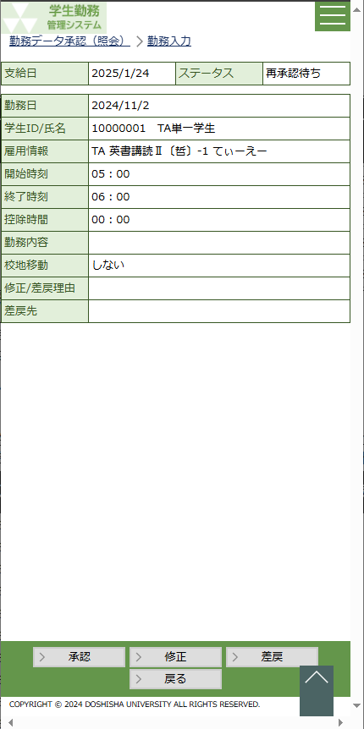
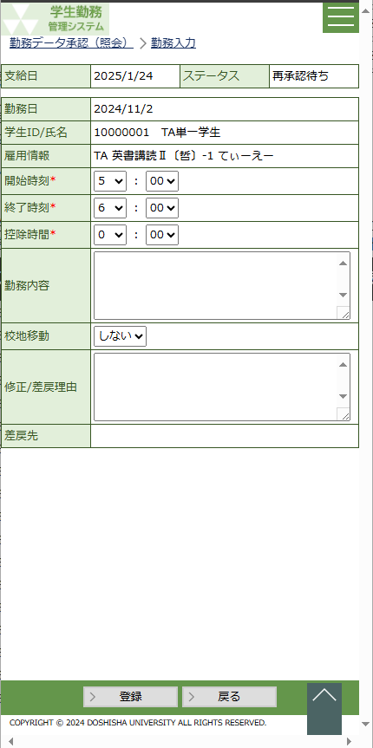
 | 〇勤務を編集/差戻する場合 |  |  |  |  |  |  |  |  |  | ○出力項目
 |  | 【勤務編集画面】 |  |  |  | 【修正ボタンを押下した場合】 |  |  |  |  | 項目名 |  |  |  |  | 編集内容等
 |  |  |  |  |  |  |  |  |  |  | 支給日 |  |  |  |  | 給与支給日 yyyy/m/d
 |  |  |  |  |  |  |  |  |  |  | ステータス |  |  |  |  | 承認待ち | 再承認待ち | 承認済み | 修正依頼中 | 差戻

 |  |  |  |  |  |  |  |  |  |  | 勤務日 |  |  |  |  | yyyy/m/d
 |  |  |  |  |  |  |  |  |  |  | 学生ID/氏名
 |  |  |  |  |  |  |  |  |  |  | 雇用情報
 |  |  |  |  |  |  |  |  |  |  | 勤務情報最終更新日 |  |  |  |  | yyyy/m/d |  |  |  |  |  |  |  |  |  |  |  |  |  |  |  | ※差戻先の下 |  |  |  |  | 2025年度改修_項番6、2025年度保守_項番51

 |  |  |  |  |  |  |  |  |  |  | ○入力項目
 |  |  |  |  |  |  |  |  |  |  | 修正ボタンを押下した場合
 |  |  |  |  |  |  |  |  |  |  | 項目名 |  |  |  |  |  |  |  |  | 入力必須 |  |  |  | 桁数 | 入力制限等
 |  |  |  |  |  |  |  |  |  |  | 開始時刻（時） |  |  |  |  |  |  |  |  | 〇 |  |  |  | - | リストボックス
 |  |  |  |  |  |  |  |  |  |  | 開始時刻（分） |  |  |  |  |  |  |  |  | 〇 |  |  |  | - | リストボックス
 |  |  |  |  |  |  |  |  |  |  | 終了時刻（時） |  |  |  |  |  |  |  |  | 〇 |  |  |  | - | リストボックス
 |  |  |  |  |  |  |  |  |  |  | 終了時刻（分） |  |  |  |  |  |  |  |  | 〇 |  |  |  | - | リストボックス
 |  |  |  |  |  |  |  |  |  |  | 控除時間（時） |  |  |  |  |  |  |  |  | 〇 |  |  |  | - | リストボックス
 |  |  |  |  |  |  |  |  |  |  | 控除時間（分） |  |  |  |  |  |  |  |  | 〇 |  |  |  | - | リストボックス
 |  |  |  |  |  |  |  |  |  |  | 勤務内容 |  |  |  |  |  |  |  |  | △ |  |  |  | 1000 | 職種が一般以外は必須項目 |  |  |  |  |  |  |  |  |  |  |  | 2025年度改修_項番1
 |  |  |  |  |  |  |  |  |  |  | 校地移動 |  |  |  |  |  |  |  |  | × |  |  |  | - | リストボックス
 |  |  |  |  |  | 【差戻ボタンを押下した場合】 |  |  |  |  | 修正/差戻理由 |  |  |  |  |  |  |  |  | × |  |  |  | 1000
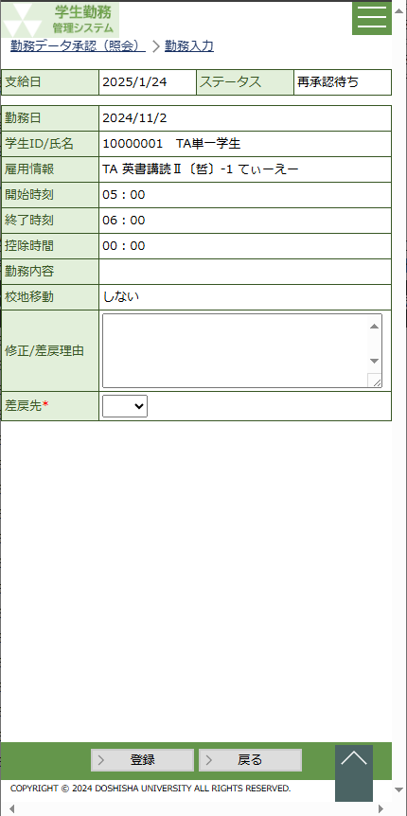
 |  |  |  |  |  |  |  |  |  |  | 差戻先 |  |  |  |  |  |  |  |  | × |  |  |  | - | 非活性
 |  |  |  |  |  |  |  |  |  |  | 差戻ボタンを押下した場合
 |  |  |  |  |  |  |  |  |  |  | 項目名 |  |  |  |  |  |  |  |  | 入力必須 |  |  |  | 桁数 | 入力制限等
 |  |  |  |  |  |  |  |  |  |  | 修正/差戻理由 |  |  |  |  |  |  |  |  | × |  |  |  | 1000
 |  |  |  |  |  |  |  |  |  |  | 差戻先 |  |  |  |  |  |  |  |  | 〇 |  |  |  | - | 差戻の場合は選択必須

 |  |  |  |  |  |  |  |  |  |  | 修正ボタンまたは差戻ボタンを押下すると「承認」「修正」「差戻」ボタンは非表示にして、
 |  |  |  |  |  |  |  |  |  |  | 登録ボタンを表示する。

 |  |  |  |  |  |  |  |  |  |  | 〇リストボックス
 |  |  |  |  |  |  |  |  |  |  |  | 【開始時刻】【終了時刻】【控除時間】 |  |  |  |  |  |  |  |  |  |  |  |  |  |  |  | 【差戻先】
 |  |  |  |  |  |  |  |  |  |  |  |  | 開始時刻 |  |  |  |  |  |  |  | ▼ |  | ： |  |  |  | ▼ |  | 差戻先 |  |  |  |  |  |  | ▼
 |  |  |  |  |  |  |  |  |  |  |  |  |  |  |  |  | 5 |  |  |  |  |  |  | 00 |  |  |  |  |  |  |  | 学生
 |  |  |  |  |  |  |  |  |  |  |  |  |  |  |  |  | 6 |  |  |  |  |  |  | 01 |  |  |  |  |  |  |  | 直近承認者
 |  |  |  |  |  |  |  |  |  |  |  |  |  |  |  |  | 7 |  |  |  |  |  |  | 02
 |  |  |  |  |  |  |  |  |  |  |  |  |  |  |  |  | ・ |  |  |  |  |  |  | ・
 |  |  |  |  |  |  |  |  |  |  |  |  |  |  |  |  | ・ |  |  |  |  |  |  | ・
 |  |  |  |  |  |  |  |  |  |  |  |  |  |  |  |  | 22 |  |  |  |  |  |  | 59

画 面 補 足 説 明

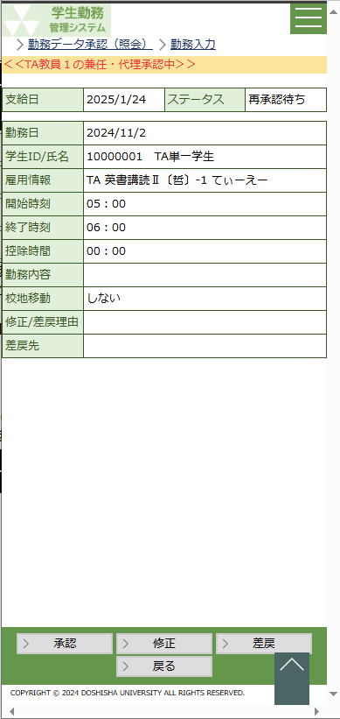
 | 〇兼任・代理承認の場合 |  |  |  |  |  |  |  |  |  | ○エラーチェック
 |  |  |  |  |  |  |  |  |  |  |  | ・ | 担当者が勤務承認、勤務修正、勤務差戻を行う時に勤務日が給与改定日を超えている場合、エラーとする。
 |  |  |  |  |  |  |  |  |  |  |  | ・ | 教員、担当者が勤務代理入力を行う時に勤務日が給与改定日を超えている場合、エラーとする。

 |  |  |  |  |  |  |  |  |  |  |  |  |  | エラー条件： |  |  | 勤務日＜給与改定日
 |  |  |  |  |  |  |  |  |  |  |  |  |  | エラーメッセージ： |  |  | 本給（時間給）改定より前の勤務は承認または差戻はできません。給与厚生課に連絡の上、
 |  |  |  |  |  |  |  |  |  |  |  |  |  |  |  |  | 適切な給与支給手続きを行ってください。
 |  |  |  |  |  |  |  |  |  |  |  |  |  | ※給与改定日は画面の支給日より雇用年度を取得し、給与支給日マスタの雇用年度と一致する中で
 |  |  |  |  |  |  |  |  |  |  |  |  |  | 一番後の有効な給与改定日とする

 |  |  |  |  |  |  |  |  |  |  |  | ・ | 代理入力、勤務訂正時に勤務の雇用年度とシステム日付の年度が一致しない場合、エラーとする。

 |  |  |  |  |  |  |  |  |  |  |  |  |  | エラー条件： |  |  | 雇用年度＜システム日付の年度
 |  |  |  |  |  |  |  |  |  |  |  |  |  | エラーメッセージ： |  |  | 登録期間外のため、登録できません。

 |  | ・ | パンくずリストの下に ＜＜{兼任・代理承認中の社員名}の兼任・代理承認中＞＞ と表示する。
 |  | ・ | 兼任・代理承認で処理した際の更新者は処理した人の社員IDが登録されます。

勤務入力（管理者・担当者）
システム名 | 学生勤務管理システム |  | 工 程 | 機能設計 |  |  | 作 成 |  |  | 木田 優 |  |  | 2023-10-02 | 管理記号 | DUC010
サブシステム名 | 共通機能 |  | ドキュメント | GA-010_勤務入力 |  |  | 改 訂 |  |  | 木田 優 |  |  | 2025-06-10

画面名称 | 勤務入力（管理者・担当者） |  |  | 画面ＩＤ | GA-010-01G |  | 利用想定ユーザー |  |  |  |  | 管理者、担当者
画面レイアウト |  |  |  |  |  |  | 機能概要


 |  |  |  |  |  |  |  | ・ | 管理者が勤務データを照会する時に使用する。
 |  |  |  |  |  |  |  |  | ※担当者も照会する時に使用する。

 |  |  |  |  |  |  | 画面説明 （処理内容・アクション等）

 |  |  |  |  |  |  |  | ○出力項目
 |  |  |  |  |  |  |  | 項目名 |  |  | 編集内容等
 |  |  |  |  |  |  |  | 支給日 |  |  | 給与支給日
 |  |  |  |  |  |  |  | ステータス |  |  | 承認待ち | 再承認待ち | 承認済み | 差戻

 |  |  |  |  |  |  |  | 勤務日 |  |  | yyyy/m/d
 |  |  |  |  |  |  |  | 学生ID/氏名
 |  |  |  |  |  |  |  | 雇用情報
 |  |  |  |  |  |  |  | 開始時刻 |  |  | hh : mm
 |  |  |  |  |  |  |  | 終了時刻 |  |  | hh : mm
 |  |  |  |  |  |  |  | 控除時間 |  |  | hh : mm
 |  |  |  |  |  |  |  | 校地移動
 |  |  |  |  |  |  |  | 修正/差戻理由
 |  |  |  |  |  |  |  | 差戻先 |  |  | ステータスが差戻の場合は差戻先を表示
 |  |  |  |  |  |  |  | 勤務情報最終更新日 |  |  | yyyy/m/d |  |  |  |  | 2025年度改修_項番6、2025年度保守_項番51

 |  |  |  |  |  |  |  | ・ | 削除ボタンを押下すると、削除の確認ダイアログを表示する。

リストボックス |  |  |  |  |  |  | 権限による画面制御
項目名 |  | 内容 |  |  |  | 並び順
 |  |  |  |  |  |  |  | ユーザ区分が管理者、または担当者の照会モードの場合は、勤務入力画面を
 |  |  |  |  |  |  |  | 照会モードで表示

 |  |  |  |  |  |  | 一覧の並び順

勤務情報一覧
システム名 |  |  |  |  | 学生勤務管理システム |  |  |  |  |  |  |  |  |  |  | 工 程 |  | 機能設計 |  |  | 作 成 |  |  |  | 木田 優 |  |  |  | 2023-10-02 |  |  | 管理記号 | DUC010
サブシステム名 |  |  |  |  | 共通機能 |  |  |  |  |  |  |  |  |  |  | ドキュメント |  | GA-010_勤務入力 |  |  | 改 訂

画面名称 |  |  |  |  | 勤務情報一覧 |  |  |  |  |  |  |  |  |  |  |  |  | 画面ＩＤ | GA-010-02G |  | 利用想定ユーザー |  |  |  |  |  | 学生
画面レイアウト |  |  |  |  |  |  |  |  |  |  |  |  |  |  |  |  |  |  |  |  | 機能概要

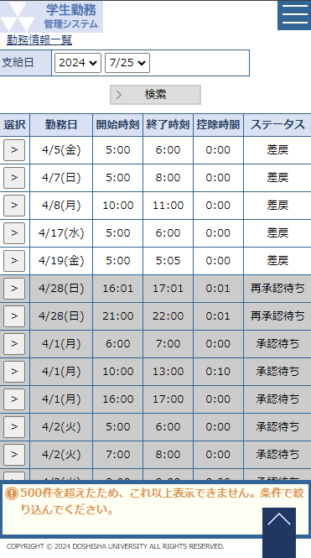
 |  |  |  |  |  |  |  |  |  |  |  |  |  |  |  |  |  |  |  |  |  | ・ | 登録した勤務時間を確認する時に使用する画面。
 |  |  |  |  |  |  |  |  |  |  |  |  |  |  |  |  |  |  |  |  |  | ・ | 差戻された勤務データを編集するための選択画面。

 |  |  |  |  |  |  |  |  |  |  |  |  |  |  |  |  |  |  |  |  | 画面説明 （処理内容・アクション等）

 |  |  |  |  |  |  |  |  |  |  |  |  |  |  |  |  |  |  |  |  |  | ・ | システム日付から取得できうる給与支給日の最大値までを選択可能とする。
 |  |  |  |  |  |  |  |  |  |  |  |  |  |  |  |  |  |  |  |  |  |  | 例：システム日付 = 2023/10/5
 |  |  |  |  |  |  |  |  |  |  |  |  |  |  |  |  |  |  |  |  |  |  |  | 選択できる給与支給日の最大値は勤務月が2023年10月の給与支給日
 |  |  |  |  |  |  |  |  |  |  |  |  |  |  |  |  |  |  |  |  |  |  |  | （2023/11/25）となる。2023年12月以降の給与支給日は選択不可とする。

 |  |  |  |  |  |  |  |  |  |  |  |  |  |  |  |  |  |  |  |  |  | ・ | 選択ボタンを押下すると、勤務入力画面を表示する。

 |  |  |  |  |  |  |  |  |  |  |  |  |  |  |  |  |  |  |  |  |  | ・ | ステータスが「承認待ち」「再承認待ち」「承認済」の場合、行全体に
 |  |  |  |  |  |  |  |  |  |  |  |  |  |  |  |  |  |  |  |  |  |  | 色をつけて、編集ができない勤務データと判断しやすいようにする。

リストボックス |  |  |  |  |  |  |  |  |  |  |  |  |  |  |  |  |  |  |  |  | 権限による画面制御
項目名 |  |  |  |  |  | 内容 |  |  |  |  |  |  |  |  |  |  |  |  |  | 並び順
支給日（年） |  |  |  |  |  | 給与支給日マスタの給与支給日の年 |  |  |  |  |  |  |  |  |  |  |  |  |  | 降順
支給日（月日） |  |  |  |  |  | 支給日（年）に一致する給与支給日マスタの給与支給日の月日 |  |  |  |  |  |  |  |  |  |  |  |  |  | 降順

 |  |  |  |  |  |  |  |  |  |  |  |  |  |  |  |  |  |  |  |  | 一覧の並び順

 |  |  |  |  |  |  |  |  |  |  |  |  |  |  |  |  |  |  |  |  |  | ステータス（昇順） |  |  |  | → |  | 勤務日（昇順） |  | → | 開始時刻（昇順）

画 面 補 足 説 明

 | ○入力項目（検索条件）
 | 項目名 |  |  |  |  |  |  | 入力必須 |  |  | 桁数 |  | 入力制限等
 | 支給日（年） |  |  |  |  |  |  | 〇 |  |  | - |  | リストボックス
 | 支給日（月日） |  |  |  |  |  |  | 〇 |  |  | - |  | リストボックス y/m

 | ○出力項目
 | 項目名 |  |  |  |  | 編集内容等
 | 勤務日 |  |  |  |  | yyyy/m/d(aaa)
 | 開始時刻 |  |  |  |  | hh:mm
 | 終了時刻 |  |  |  |  | hh:mm
 | 控除時間 |  |  |  |  | hh:mm
 | ステータス

 | ○リストボックス
 |  | 【支給日】
 |  |  | 支給日 |  |  |  |  |  |  | ▼ |  |  |  |  | ▼
 |  |  |  |  |  |  | 2023 |  |  |  |  | 9/23
 |  |  |  |  |  |  | 2022 |  |  |  |  | 8/23
 |  |  |  |  |  |  | 2021 |  |  |  |  | 7/23

 |  | 支給日（年）の選択結果に連動して、支給日（月）のリストボックスを変動させる。
 |  | 支給日（年）を未選択にすると、支給日（月）は未選択にする。

 | 〇行の背景色
 |  | 勤務入力のステータスが「承認待ち」「再承認待ち」「承認済み」の場合、
 |  | 行の背景色を薄い灰色に設定する。

 |  | 【ステータスが「承認待ち」「承認済」】
 |  |  | 選択 | 勤務日 |  |  |  |  | 開始時刻 |  |  |  | 終了時刻 | 控除時間 |  |  | ステータス
 |  |  | > | 2023-10-05 |  |  |  |  | 9:00 |  |  |  | 10:30 | 0:00 |  |  | 承認済み
 |  |  | > | 2023-10-06 |  |  |  |  | 9:00 |  |  |  | 10:30 | 0:00 |  |  | 承認済み
 |  |  | > | 2023-10-10 |  |  |  |  | 10:45 |  |  |  | 12:15 | 0:00 |  |  | 承認待ち

 |  | 【ステータスが「差戻」】
 |  |  | 選択 | 勤務日 |  |  |  |  | 開始時刻 |  |  |  | 終了時刻 | 控除時間 |  |  | ステータス
 |  |  | > | 2023-10-05 |  |  |  |  | 9:00 |  |  |  | 10:30 | 0:00 |  |  | 差戻
 |  |  | > | 2023-10-06 |  |  |  |  | 9:00 |  |  |  | 10:30 | 0:00 |  |  | 差戻
 |  |  | > | 2023-10-10 |  |  |  |  | 10:45 |  |  |  | 12:15 | 0:00 |  |  | 差戻

補足資料_勤務処理フロー
【補足資料_勤務処理フロー】

開始

処理１：学生が勤務入力
最新の雇用情報を反映して、勤務承認テーブルを再作成します。
・各承認者の承認画面からは過去に承認や差戻していた
情報は表示されなくなります。
・過去に差し戻したかどうかの履歴をクリアするので、
一括承認時のアラートの対象とはなりません。
処理8：学生が勤務入力を修正して再登録

勤務情報テーブルを新規登録
勤務承認テーブルを新規登録
⇒ユーザーコードマスタの承認フローから必要な
階層分登録する
勤務情報テーブルを更新
⇒修正内容を反映
勤務承認テーブルを枝番３で追加登録
⇒勤務承認テーブルの枝番1をコピーして登録する

教員へ承認依頼メールを送信
教員へ承認依頼メールを送信

処理２：教員が勤務承認
処理9：教員が勤務承認

勤務承認テーブルを更新
⇒教員の承認レコードの内容を更新
⇒雇用部課担当者レコードの有効フラグを有効に更新
勤務承認テーブルを更新
⇒教員の承認レコードの内容を更新
⇒雇用部課担当者レコードの有効フラグを有効に更新

処理3：雇用部課担当者が勤務承認
処理10：雇用部課担当者が勤務承認

勤務承認テーブルを更新
⇒雇用部課担当者の承認レコードの内容を更新
⇒雇用部課事務長レコードの有効フラグを有効に更新
勤務承認テーブルを更新
⇒雇用部課担当者の承認レコードの内容を更新
⇒雇用部課事務長レコードの有効フラグを有効に更新

処理4：雇用部課事務長が勤務承認
処理6：雇用部課事務長が勤務修正後に承認
処理11：雇用部課事務長が勤務承認

勤務承認テーブルを更新
⇒雇用部課事務長の承認レコードの内容を更新
⇒雇用部課学部長レコードの有効フラグを有効に更新
勤務承認テーブルを更新
⇒雇用部課事務長の承認レコードの内容を更新
⇒雇用部課学部長レコードの有効フラグを有効に更新
勤務承認テーブルを更新
⇒雇用部課事務長の承認レコードの内容を更新
⇒雇用部課学部長レコードの有効フラグを有効に更新

学生へ勤務修正メールを送信

処理5：雇用部課学部長が前の承認者に差戻
処理12：雇用部課学部長が前の承認者に差戻
処理7：雇用部課学部長が学生に差戻

勤務情報テーブルを更新
⇒理由を更新
勤務承認テーブルを更新
⇒教員・雇用部課担当者・雇用部課事務長の
承認レコードの有効フラグを無効に更新
⇒枝番２で全承認レコードを追加作成
勤務情報テーブルを更新
⇒最終ステータスを更新
勤務承認テーブルを更新
⇒雇用部課学部長の承認レコードの内容を更新
勤務情報テーブルを更新
⇒理由と最終ステータスを更新

終了

